Wykres S1
Wykres S1. Krzywe Kaplana-Meiera dla zakończeń programu oraz zgonów – dla pacjentów, którzy rozpoczęli program 01.01.2024 – 30.06.2024
Uwzględniono wyłącznie grupy o liczebnościach co najmniej 10 pacjentów.
RMST (rmean) obliczono dla okresu 365 dni.

Zakończenia programu |  |  |  |  |  |  |  | Zakończenia programu – wyłącznie dla pacjentów, którzy żyli przez 365 dni od rozpoczęcia programu, maksymalny okres obserwacji 365 dni |  |  |  |  |  |  |  | Zgony

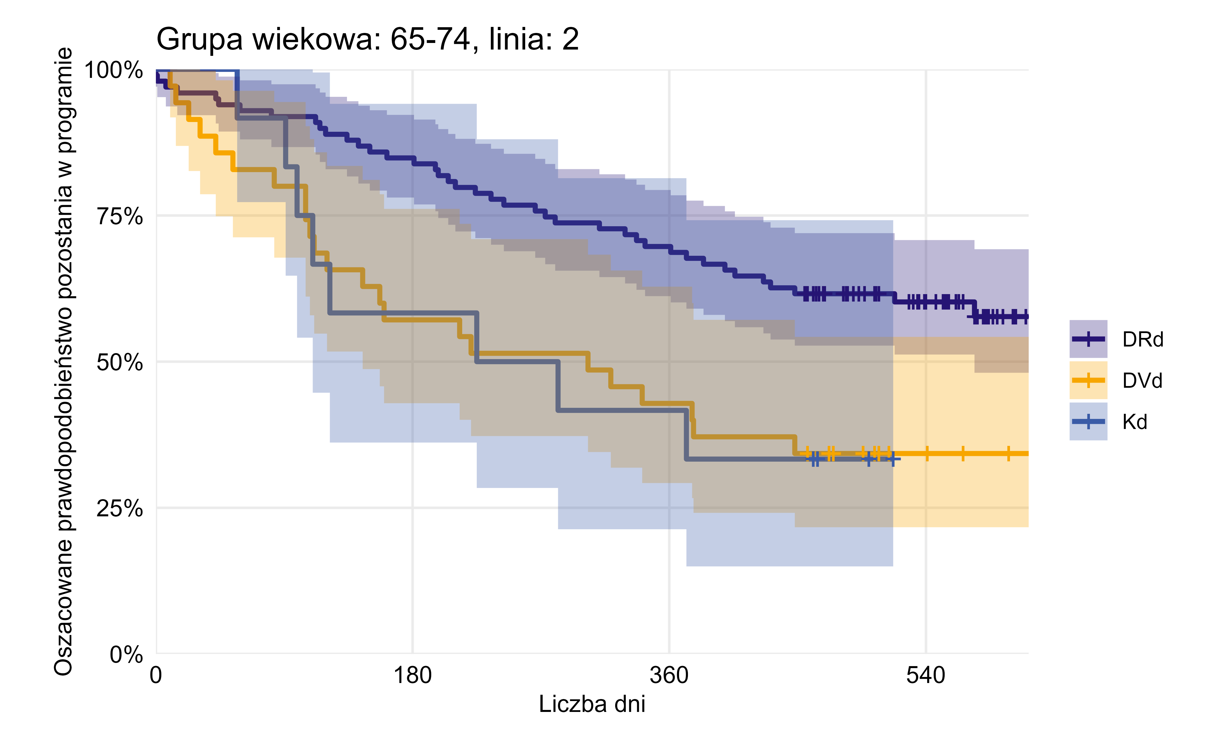
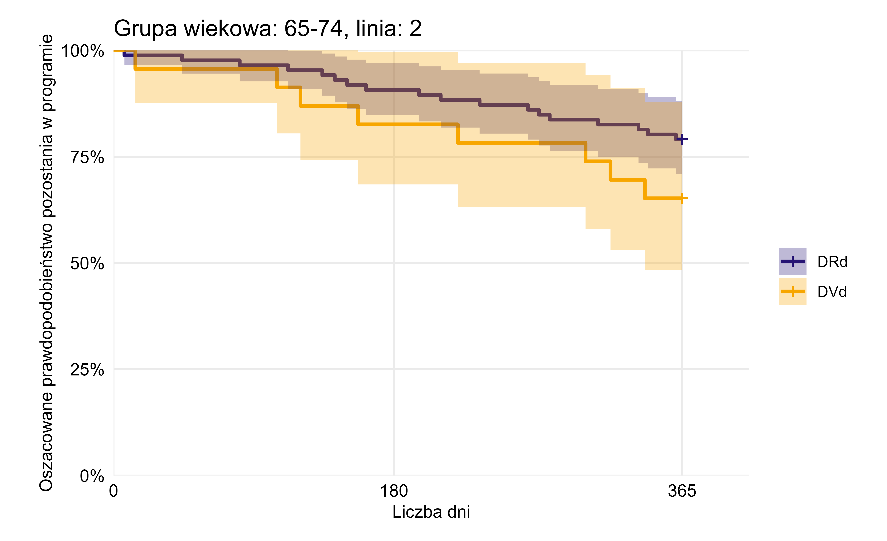
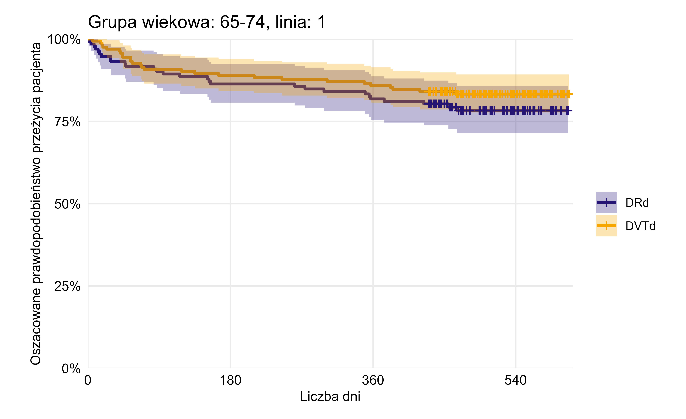

Terapia | n.start | events | rmean (365 dni) | se(rmean) | median | 0.95LCL | 0.95UCL | Terapia | n.start | events | rmean (365 dni) | se(rmean) | median | 0.95LCL | 0.95UCL | Terapia | n.start | events | rmean (365 dni) | se(rmean) | median | 0.95LCL | 0.95UCL
DRd | 99 | 40 | 305.01 | 10.79 |  | 574 |  | DRd | 86 | 18 | 330.98 | 8.75 |  |  |  | DRd | 132 | 28 | 321.03 | 9.30
DVd | 35 | 23 | 232.57 | 23.11 | 303 | 145 |  | DVd | 23 | 8 | 306.74 | 21.45 |  | 341 |  | DVTd | 163 | 27 | 328.85 | 7.66
Kd | 12 | 8 | 234.25 | 35.95 | 253.5 | 110
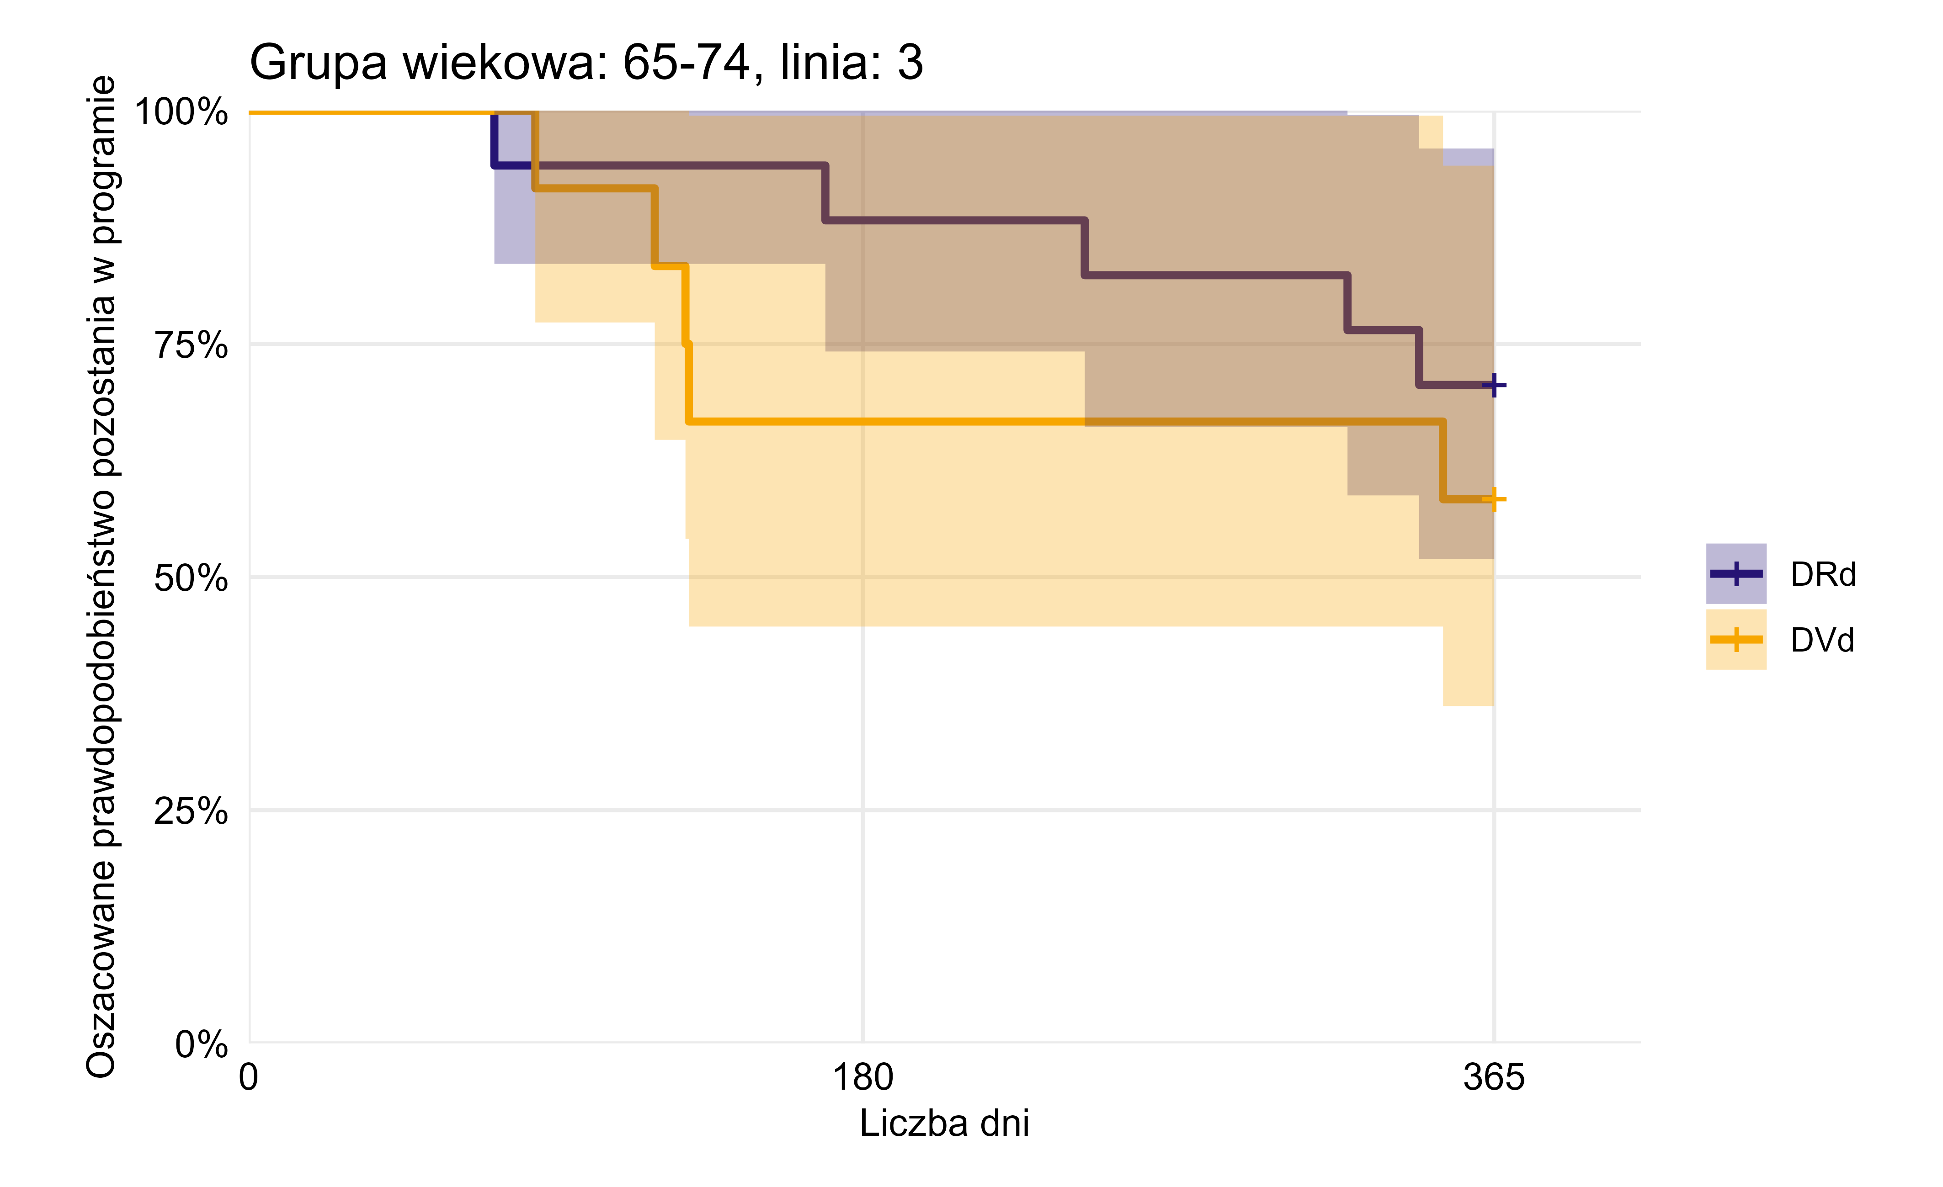

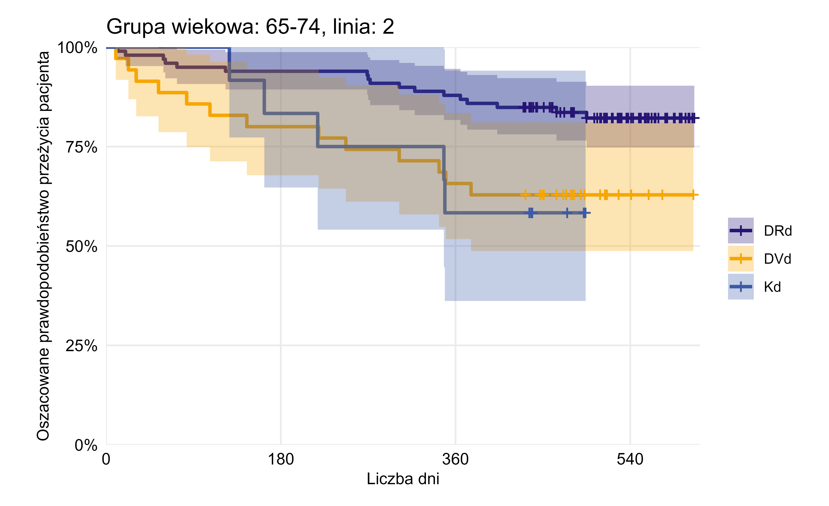
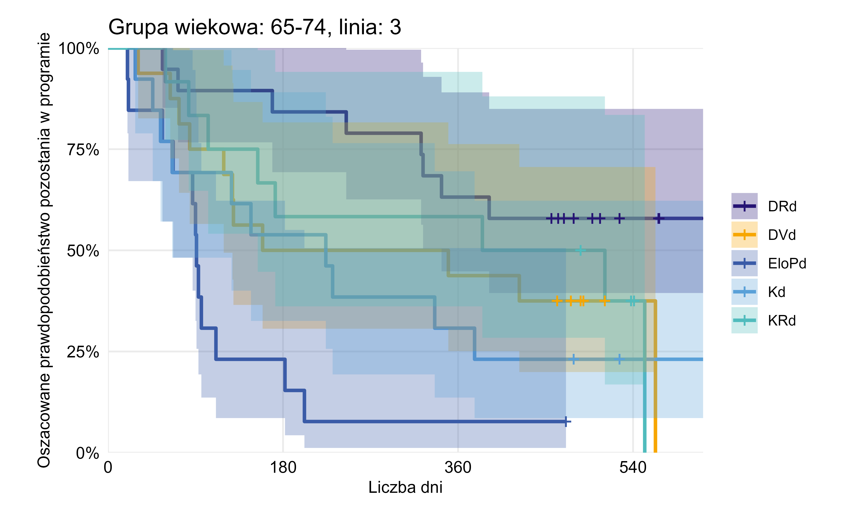

 |  |  |  |  |  |  |  |  |  |  |  |  |  |  |  | Terapia | n.start | events | rmean (365 dni) | se(rmean) | median | 0.95LCL | 0.95UCL
Terapia | n.start | events | rmean (365 dni) | se(rmean) | median | 0.95LCL | 0.95UCL | Terapia | n.start | events | rmean (365 dni) | se(rmean) | median | 0.95LCL | 0.95UCL | DRd | 99 | 17 | 342.24 | 7.53
DRd | 19 | 8 | 311.11 | 22.51 |  | 343 |  | DRd | 17 | 5 | 325.35 | 19.89 |  |  |  | DVd | 35 | 13 | 294.54 | 20.44 |  | 376
DVd | 16 | 11 | 230.75 | 33.83 | 254.5 | 119 |  | DVd | 12 | 5 | 280.42 | 33.92 |  | 129 |  | Kd | 12 | 5 | 313.33 | 24.66 |  | 348
EloPd | 13 | 12 | 113.92 | 24.45 | 91 | 67
Kd | 13 | 10 | 209.15 | 36.77 | 224 | 66 |  | Brak wykresu dla grupy: 65-74 linia: 4 ze względu na niskie liczebności
KRd | 12 | 8 | 260.50 | 36.57 | 448 | 154 |  | Brak wykresu dla grupy: 65-74 linia: 5 ze względu na niskie liczebności
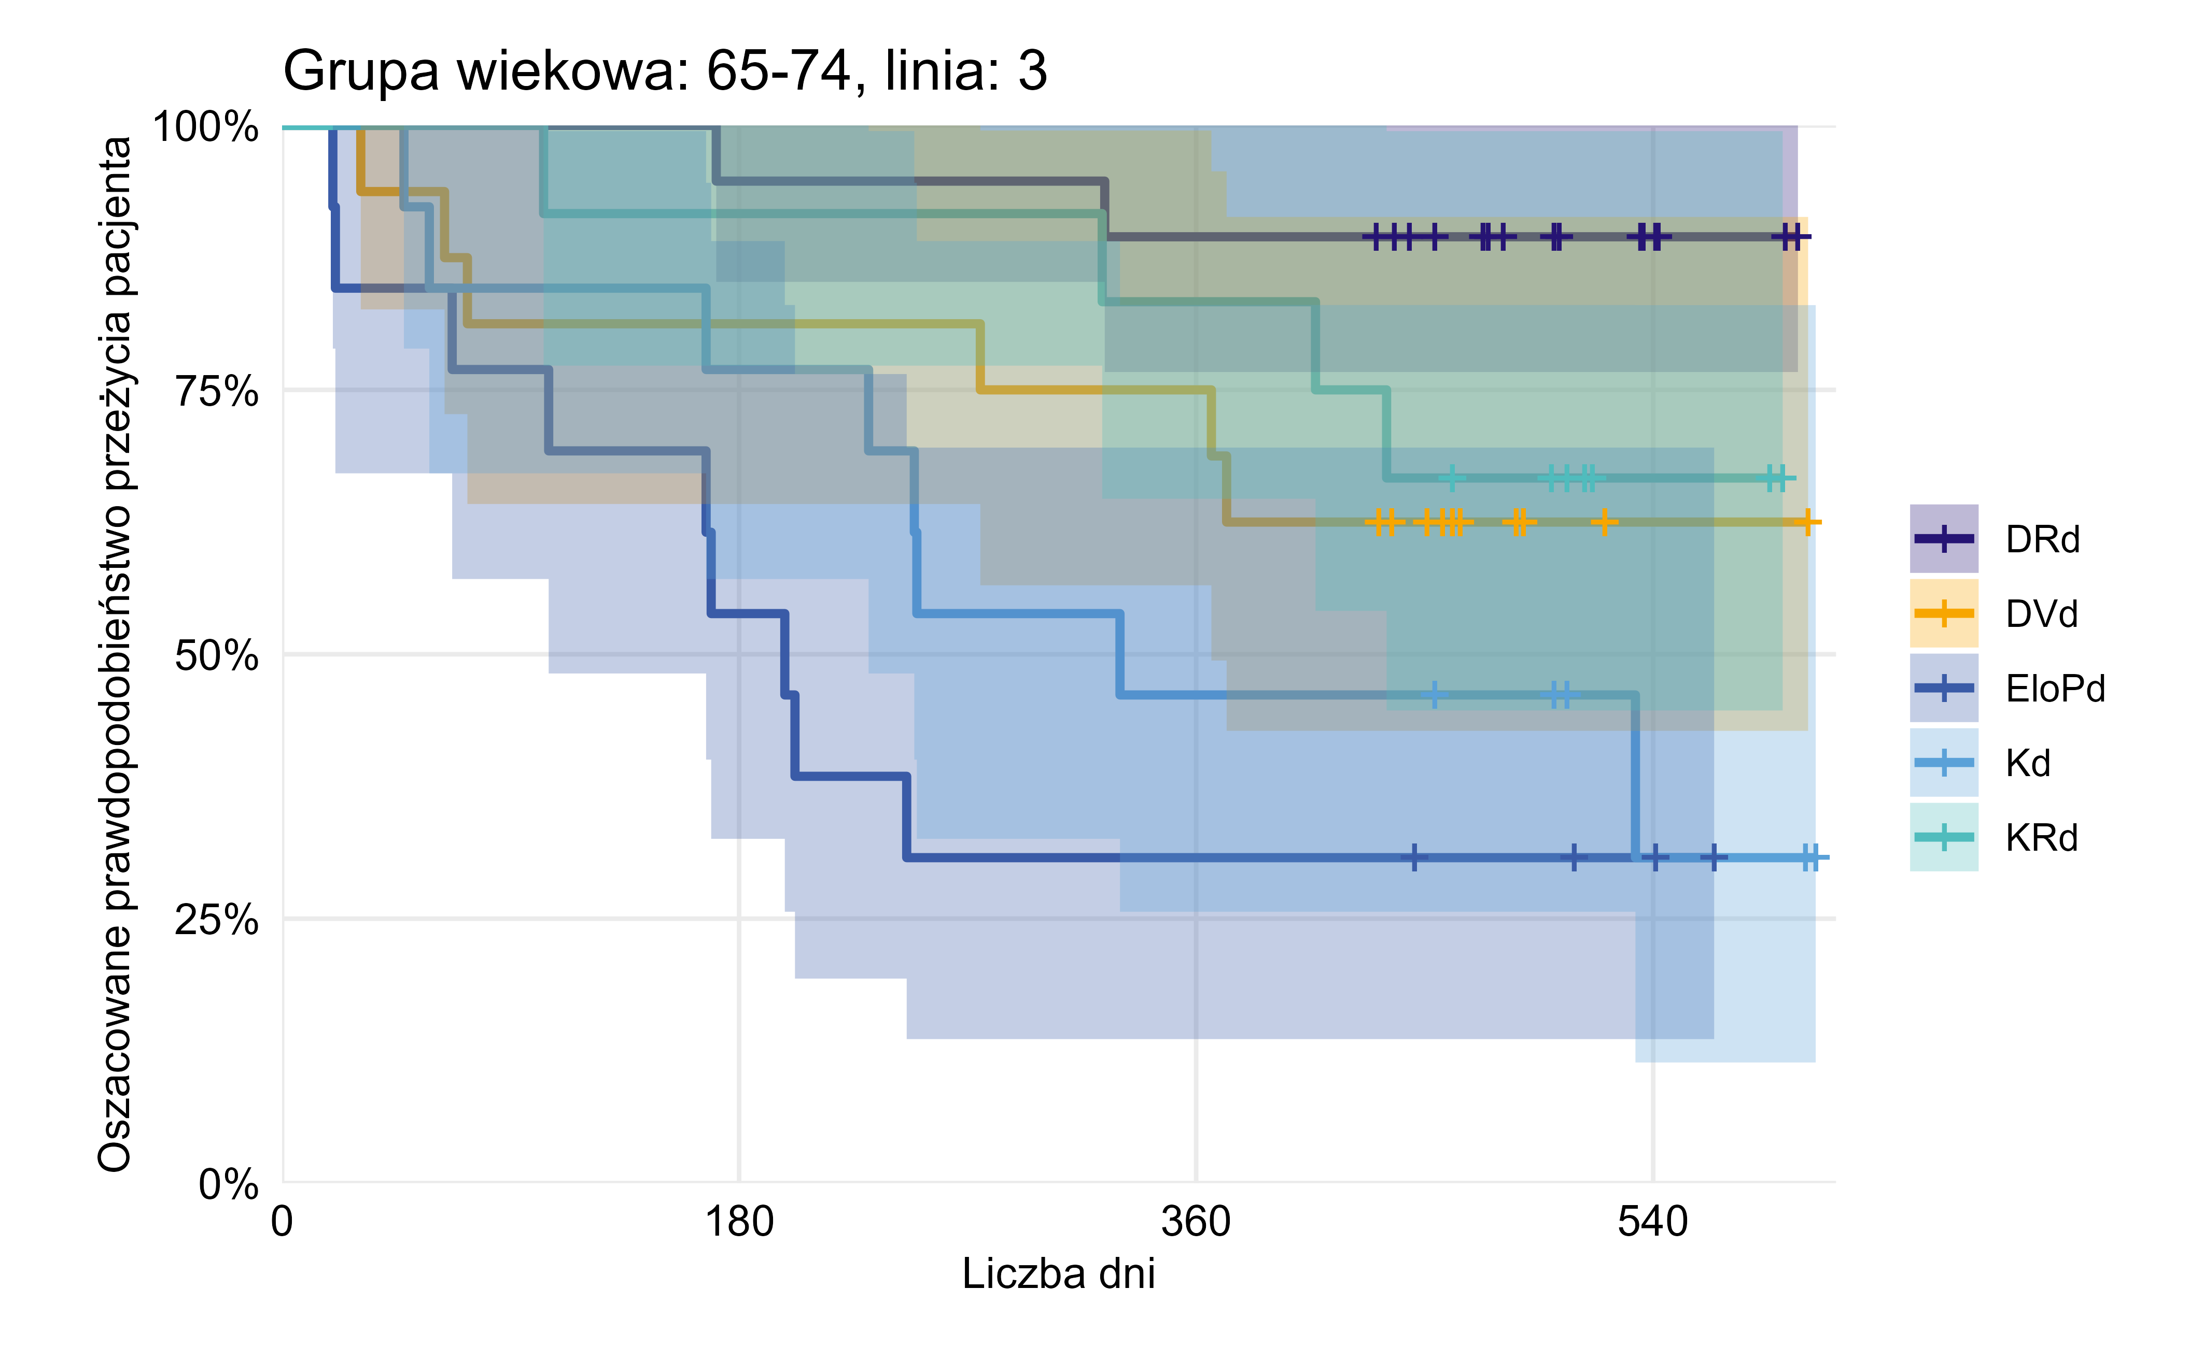
 |  |  |  |  |  |  |  | Brak wykresu dla grupy: 65-74 linia: 6+ ze względu na niskie liczebności

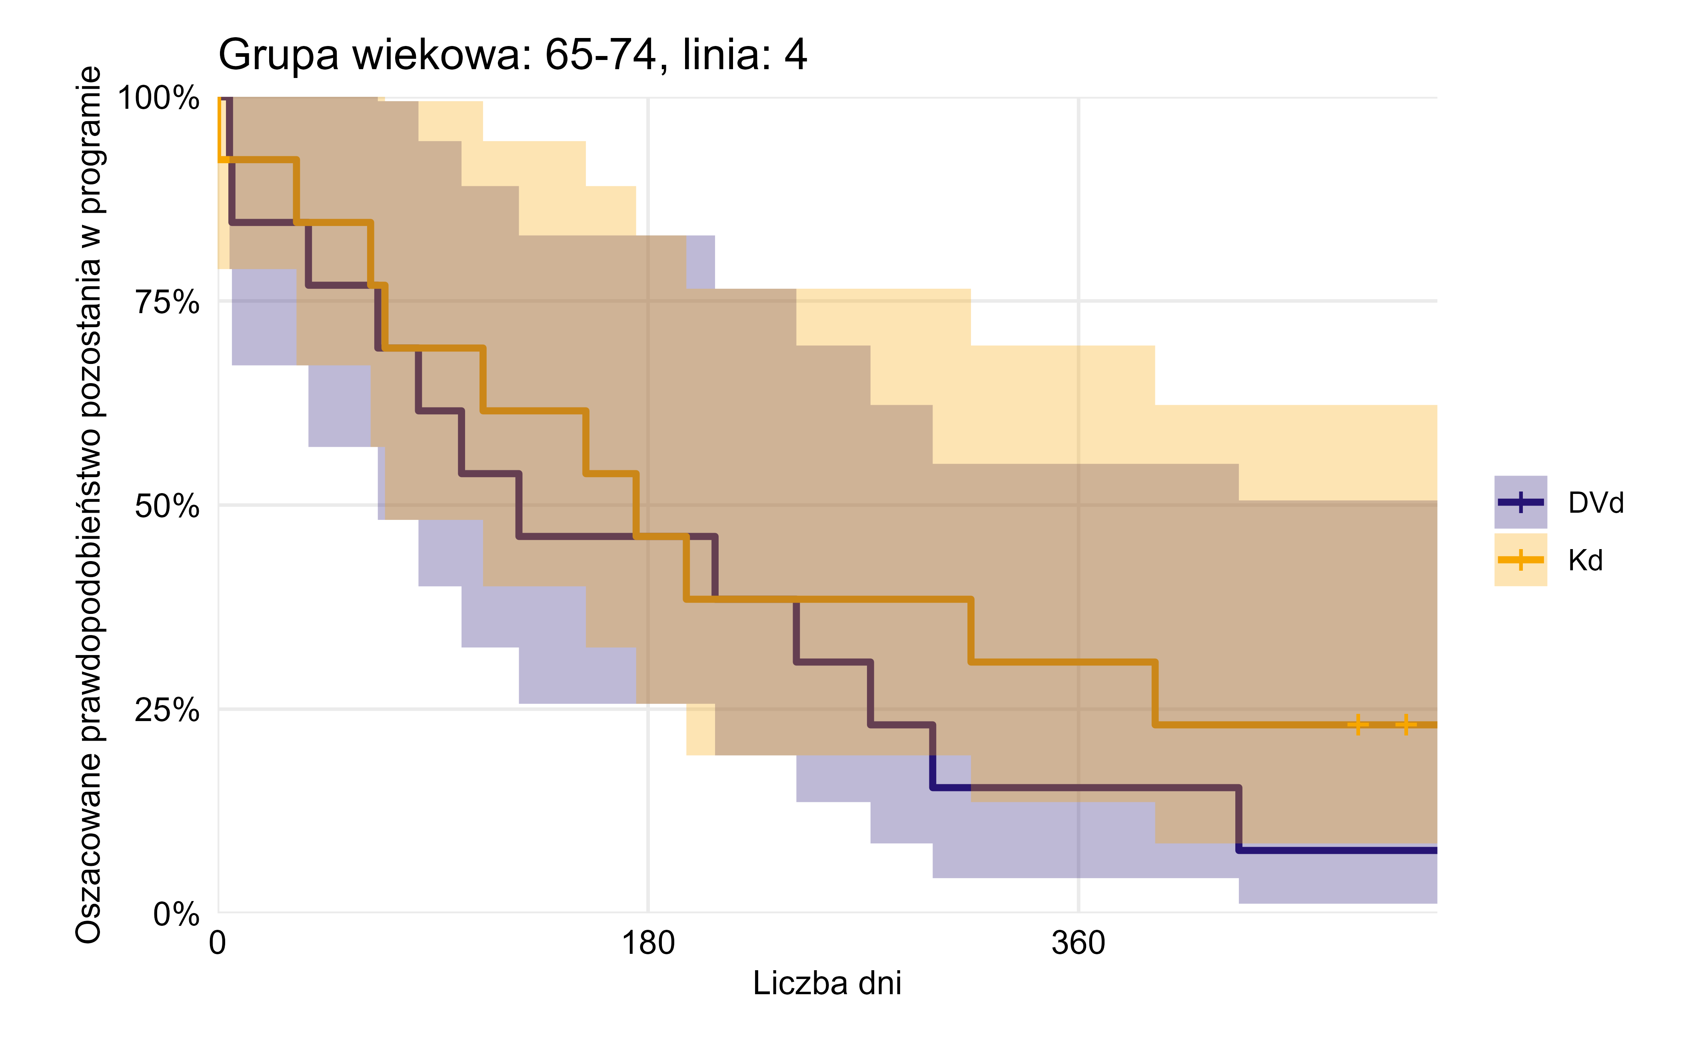

 |  |  |  |  |  |  |  |  |  |  |  |  |  |  |  | Terapia | n.start | events | rmean (365 dni) | se(rmean) | median | 0.95LCL | 0.95UCL
 |  |  |  |  |  |  |  |  |  |  |  |  |  |  |  | DRd | 19 | <5 | 352.63 | 10.04
 |  |  |  |  |  |  |  |  |  |  |  |  |  |  |  | DVd | 16 | 6 | 301.44 | 30.03 |  | 366
Terapia | n.start | events | rmean (365 dni) | se(rmean) | median | 0.95LCL | 0.95UCL |  |  |  |  |  |  |  |  | EloPd | 13 | 9 | 204.23 | 34.74 | 198 | 105
DVd | 13 | 12 | 167.69 | 34.91 | 126 | 67 |  |  |  |  |  |  |  |  |  | Kd | 13 | 8 | 271.00 | 31.24 | 330 | 231
Kd | 13 | 10 | 198.31 | 37.37 | 175 | 70 |  |  |  |  |  |  |  |  |  | KRd | 12 | <5 | 339.67 | 20.87 |  | 435

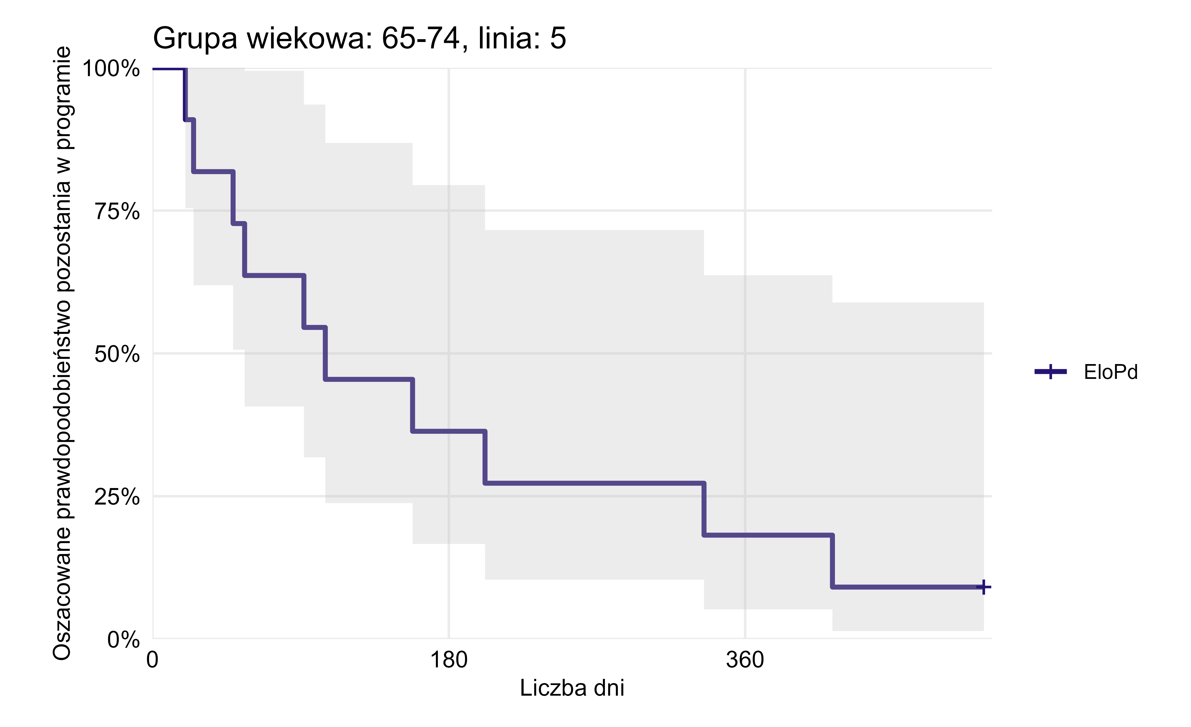
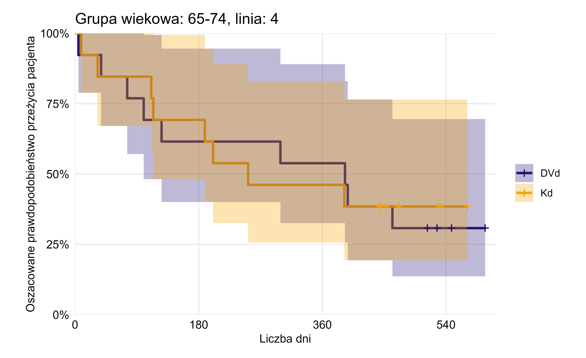

Terapia | n.start | events | rmean (365 dni) | se(rmean) | median | 0.95LCL | 0.95UCL |  |  |  |  |  |  |  |  | Terapia | n.start | events | rmean (365 dni) | se(rmean) | median | 0.95LCL | 0.95UCL
EloPd | 11 | 10 | 161.09 | 39.11 | 105 | 56 |  |  |  |  |  |  |  |  |  | DVd | 13 | 9 | 246.08 | 39.81 | 393 | 100
 |  |  |  |  |  |  |  |  |  |  |  |  |  |  |  | Kd | 13 | 8 | 238.38 | 36.63 | 252 | 114

Brak wykresu dla grupy: 65-74 linia: 6+ ze względu na niskie liczebności
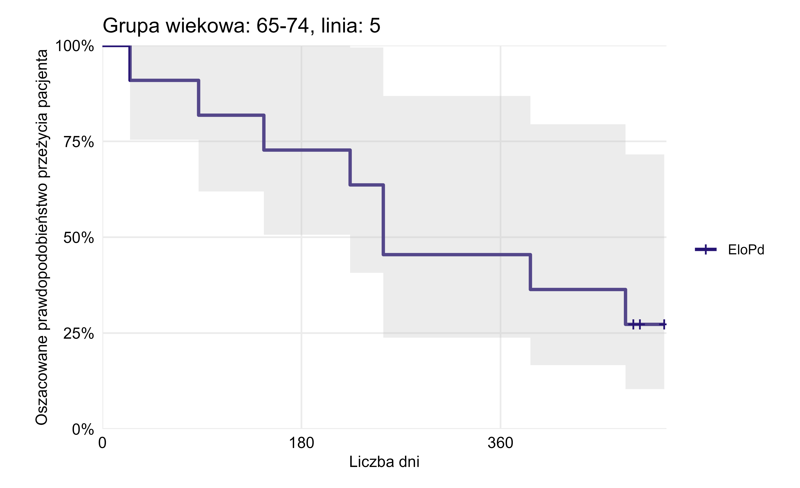

 |  |  |  |  |  |  |  |  |  |  |  |  |  |  |  | Terapia | n.start | events | rmean (365 dni) | se(rmean) | median | 0.95LCL | 0.95UCL
 |  |  |  |  |  |  |  |  |  |  |  |  |  |  |  | EloPd | 11 | 8 | 255.91 | 35.73 | 254 | 224

 |  |  |  |  |  |  |  |  |  |  |  |  |  |  |  | Brak wykresu dla grupy: 65-74 linia: 6+ ze względu na niskie liczebności

Wykres 2.1
Wykres 2.1 Wartość refundacji świadczeń udzielonych z powodu szpiczaka plazmocytowego (świadczenie z kodem C90.0 wg klasyfikacji ICD-10 jako rozpoznanie główne lub współistniejące przy Z51/Z94.8). W przypadku świadczeń rozliczonych w ramach ryczałtu systemu podstawowego szpitalnego zabezpieczenia świadczeń opieki zdrowotnej uwzględniono ich wartość w oparciu o cenę jednostki sprawozdawczej ryczałtu systemu zabezpieczenia obowiązującą w danym okresie rozliczeniowym

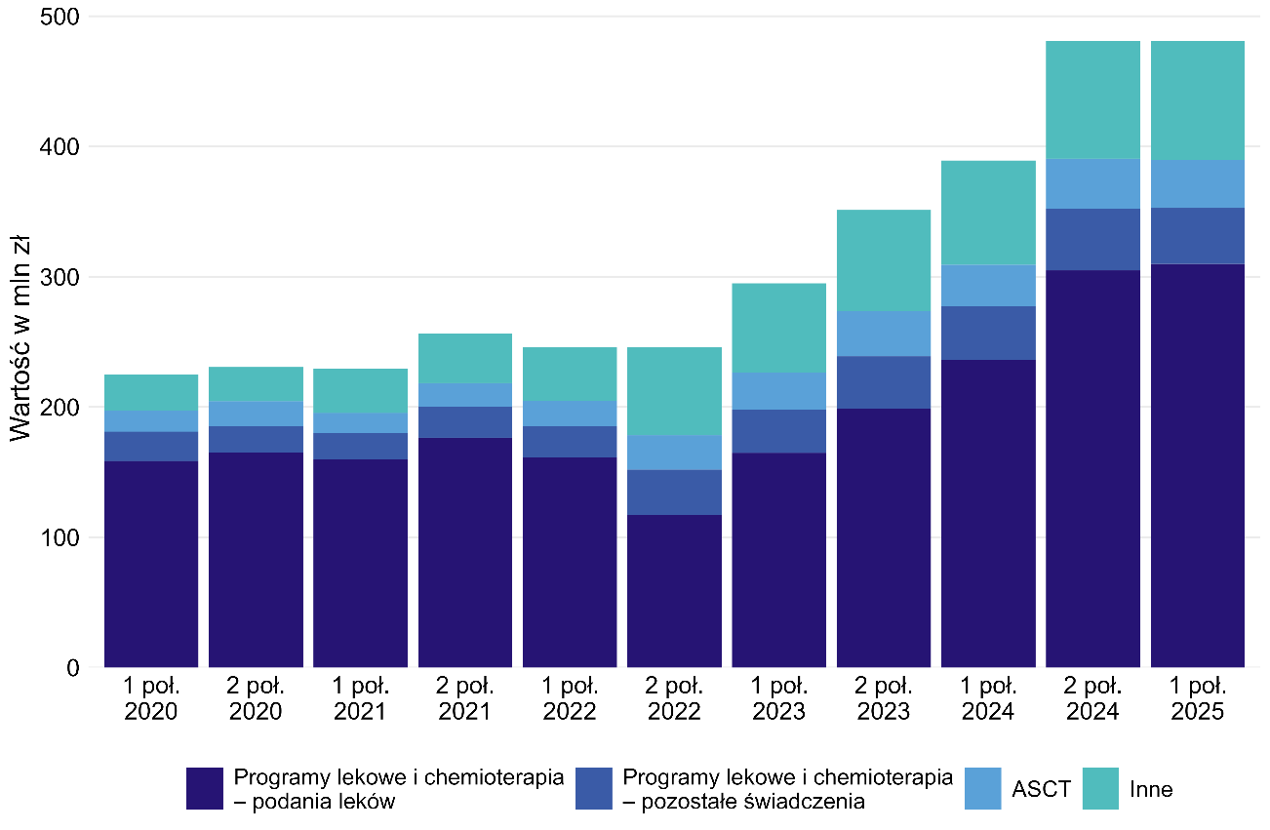
Półrocze | ASCT | Inne | Programy lekowe i chemioterapia - podania leków | Programy lekowe i chemioterapia - pozostałe świadczenia
1 poł. 2020 | 16,192,186 zł | 27,699,895 zł | 158,599,899 zł | 22,503,896 zł
2 poł. 2020 | 19,110,016 zł | 26,191,888 zł | 165,027,269 zł | 20,319,790 zł
1 poł. 2021 | 15,344,949 zł | 34,149,249 zł | 159,975,436 zł | 20,097,393 zł
2 poł. 2021 | 18,450,257 zł | 38,077,086 zł | 176,551,686 zł | 23,444,521 zł
1 poł. 2022 | 19,407,983 zł | 41,119,755 zł | 161,375,912 zł | 23,763,732 zł
2 poł. 2022 | 26,327,618 zł | 67,729,974 zł | 117,189,101 zł | 34,723,292 zł
1 poł. 2023 | 28,546,842 zł | 68,303,574 zł | 164,718,989 zł | 33,346,514 zł
2 poł. 2023 | 34,860,309 zł | 77,433,748 zł | 198,641,861 zł | 40,282,760 zł
1 poł. 2024 | 31,924,046 zł | 80,005,162 zł | 236,053,382 zł | 41,226,363 zł
2 poł. 2024 | 38,171,327 zł | 90,482,633 zł | 304,855,422 zł | 47,609,612 zł
1 poł. 2025 | 36,940,398 zł | 91,265,169 zł | 309,903,181 zł | 42,857,529 zł

